Hoja1
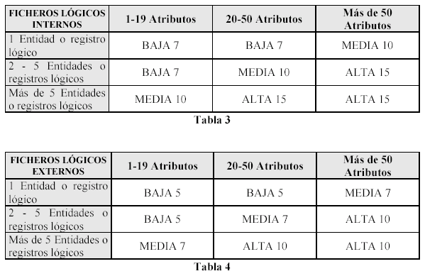

 | Puntaje
Factor de Ajuste | Min | Max
Comunicación de Datos | 0 | 5
Proceso Distribuido | 0 | 5
Objetivos de Rendimiento | 0 | 5
Configuración de Explotación Compartida | 0 | 4
Tasa de transacciones | 0 | 5
Entrada de Datos en Línea | 0 | 5
Eficiencia con el Usuario Final | 0 | 5
Actualizaciones en Línea | 0 | 5
Lógica de Proceso Interno Compleja | 0 | 5
Reusabilidad del Código | 0 | 5
Conversión e Instalación contempladas | 0 | 5
Facilidad de Operación | 0 | 5
Instalaciones Múltiples | 0 | 5
Facilidad de Cambios | 0 | 5

